상품제안서
미쯔비시 제트스트림3-400 0.5(3색) | 상품코드: F03611

 |  |  |  |  |  |  | 02-412-0044 | www.easy1.co.kr
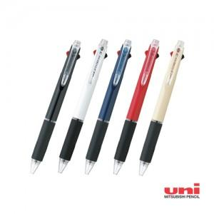

【상세/제작정보】

【인쇄/포장옵션】 | 실크 / OPP(비닐)

【공급단가】 | 수량 | 100~ | 500~ | 1,000~ | 3,000~ | 5,000~
*VAT별도 | 단가 | 4,400원 | 4,180원 | 4,020원 | 3,860원 | 3,760원

【상품 URL】 | https://dev.easy1.co.kr:443/src/goods_detail.php?gdno=3611

